素材规范
2022年墨迹天气Q4刊例 素材规范
名称 | 类型 | 素材规格及要求 | 特殊说明 | 截图
开机-非全屏 | 静态 | 640*960 (100k以内，jpg）；640*1136、720*1280、1080*1920（120k以内，jpg） 750*1624、 720*1520（200K以内，jpg）； 根据墨迹基础规范要求设计制作；需预留添加墨迹模板区域；开屏展示3秒； 注：素材上的文字最小不可小于22号 | 1、投放需预先加载，提前3天提交素材，因违规导致加载不充分，展示量未达标，墨迹不予补量 2、不支持跳转AppStore 3、视频格式不可有quicktime格式，使用标准格式输出。 | 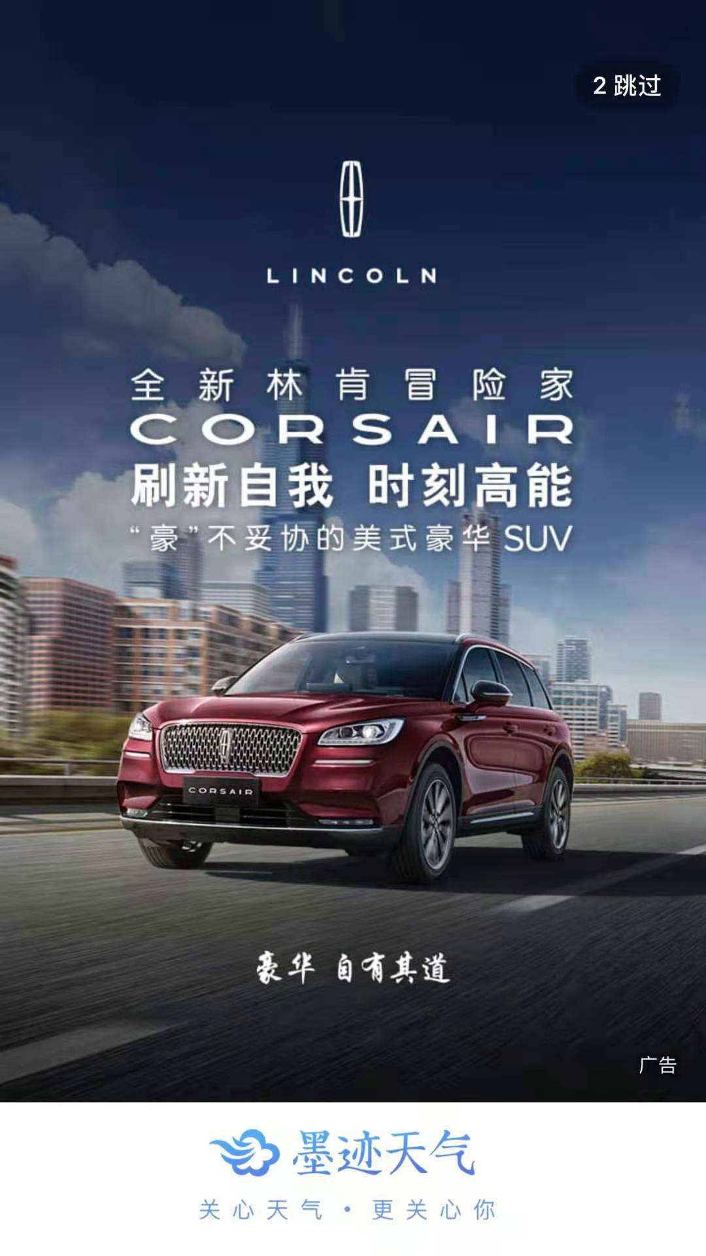
 | 动态 | 640*960，640*1136，720*1280，1080*1920，750*1624，720*1520，MP4格式； 根据墨迹基础规范要求设计制作；视频底部需预留添加墨迹模板区域； 单个文件大小控制在2M以内，时间控制在4秒，视频不能带声音。 注：素材上的文字最小不可小于22号
开机-全屏 | 静态 | 640*960 (100k以内，jpg）；640*1136（120k以内，jpg） 750*1624、 920*2208（150K以内，jpg）； 根据墨迹基础规范要求设计制作；开屏展示3秒； 注：素材上的文字最小不可小于22号 | 1、投放需预先加载，提前3天提交素材，因违规导致加载不充分，展示量未达标，墨迹不予补量 2、不支持跳转AppStore 3、视频格式不可有quicktime格式，使用标准格式输出。 | 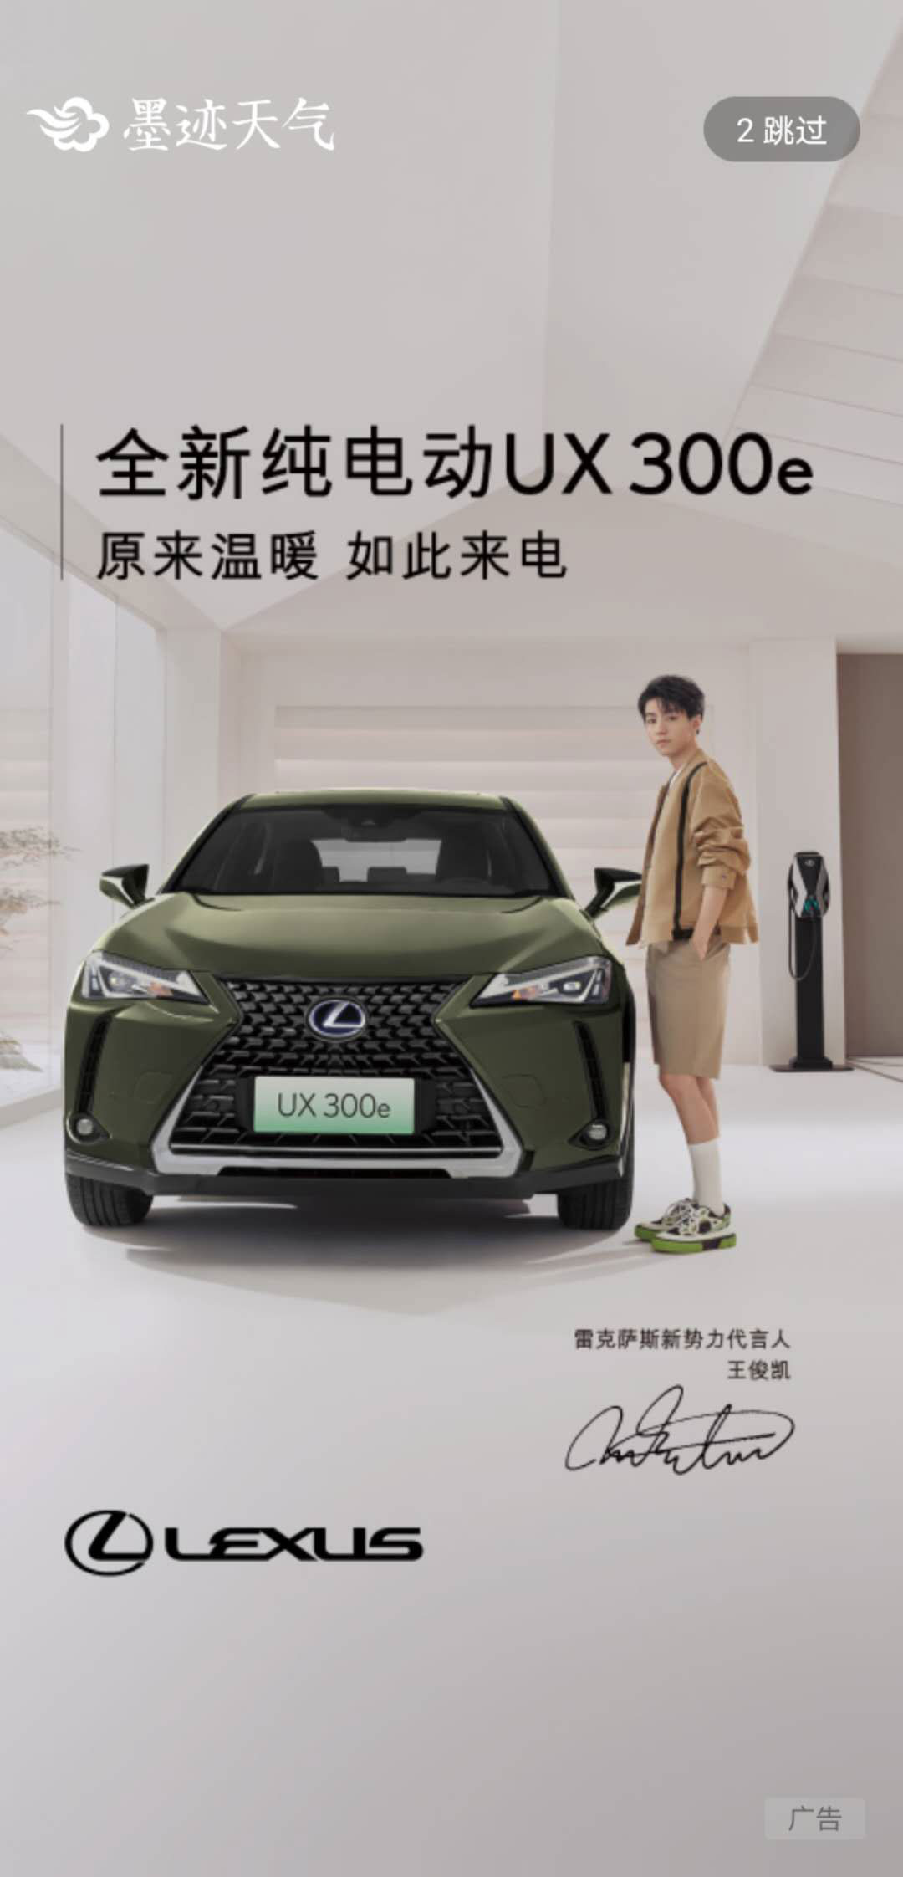
 | 动态 | 640*960，640*1136，720*1280，1080*1920，750*1624，720*1520，MP4格式； 根据墨迹基础规范要求设计制作，单个文件大小控制在2M以内，时间控制在4秒，视频不能带声音。 注：素材上的文字最小不可小于22号
酷炫联屏 | 动态 | 动态全屏：640*960，640*1136，720*1280，1080*1920，750*1624，720*1520，MP4格式； 根据墨迹基础规范要求设计制作，单个文件大小控制在2M以内，时间控制在5秒（开屏内容展示时长4秒，过渡动画展示1s，最后过渡动画展示1s不要有文字信息，不要有主要产品元素），视频不能带声音。 注：素材上的文字最小不可小于22号 首页浮层：MP4格式不能有声音，＜5M，16：9建议尺寸：640*360或320*180，封面图：300*168，＜50k，jpg 实况精灵：静态，png，<30k，72*72 | 1、投放需预先加载，提前3天提交素材，因违规导致加载不充分，展示量未达标，墨迹不予补量 2、不支持跳转AppStore 3、视频格式不可有quicktime格式，使用标准格式输出。
首页天气背景 | 软性定制植入 | 静态：清晰空背景无产品图，＜100k，jpg；iOS-750*1724，android-750*1868 产品图需单独提供，尺寸大小需根据具体投放产品类型沟通，png格式，＜50k 共8种天气对应的26张（包括iOS13张，android13张）图片。 动态：清晰空背景图无产品，＜100k，jpg；iOS-750*1724，android-750*1868 产品图需单独提供，尺寸大小需根据具体投放产品类型沟通，png格式，＜50k 共8种天气对应的26张（包括iOS13张，android13张）图片。 | 1、投放需预先加载，提前3天提交素材，因违规导致加载不充分，展示量未达标，墨迹不予补量 2、天气场景不可用单一场景，符合墨迹天气需求的背景样式，所有素材与实况天气条件需要融合。 3、不支持跳转AppStore | 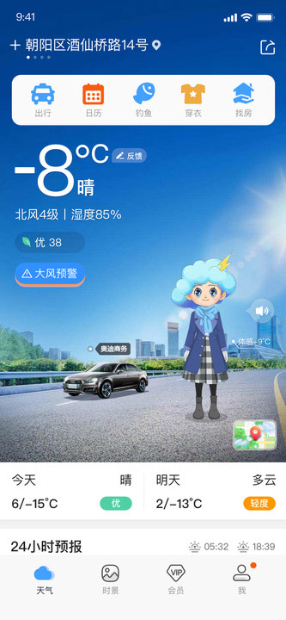
穿衣助手-小墨妹/墨娜植入 (仅墨娜支持动态） | 软性定制植入 | *墨娜/墨妹（静态）： 图片：500*600，人物区域：小墨娜：223*476 小墨妹：223*389，<50k，PNG 按照5档温度制作对应天气的衣服（可根据地域定向投放减少温度范围） <0°，0-9°，10-19°，20-25°,>25° 每档温度对应3种姿势：无装备站立，打伞，带伞 共计图片5*3=15张 手持或摆放物品不可超过人物1/4，符合规范里区域限制。 *道具： 100*150，<30k，PNG，具体素材要求按产品而定 *墨娜（动态）： 1、要求：大图、清晰、单独完整产品素材，格式：png／AI，大小：不低于1MB 2、产品素材要求提前30个工作日提供给媒体 3、整体动画素材制作由墨迹天气制作 | 1、人物的位置及大小不可变动 2、可提供人物衣服制作模板，支持根据品牌调整衣服视觉效果 3、不支持跳转AppStore 4、素材及链接页面不允许出现送现金，领现金，送XX元红包，领XX元红包等字样 | 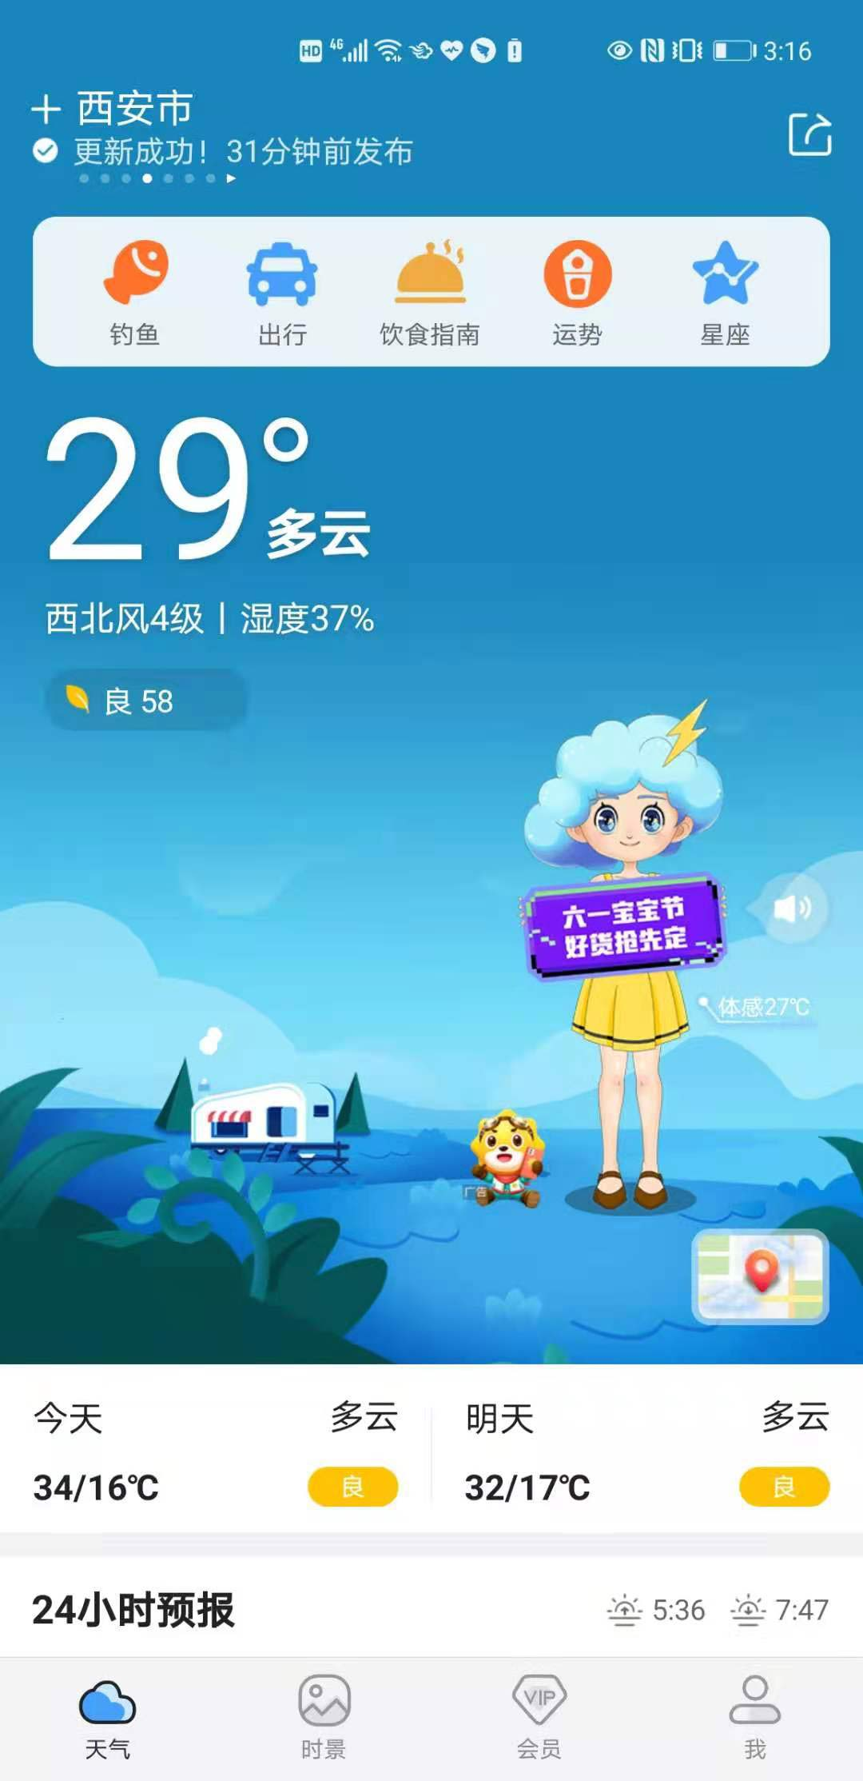
穿衣助手-小墨妹/墨娜替换 | 软性定制植入 | *列表介绍 头像图片，170*170，<50k，PNG 卡片背景，500*350，<50k，PNG 卡片图片，1-6张，500*350，<50k，PNG 默认图：223*389，<50k，PNG 文案：人物名字、关键词、人物介绍 *人物：500*600，<50k，PNG 按照5档温度制作对应天气的衣服（可根据地域定向投放减少温度范围） <0°，0-9°，10-19°，20-25°,>25° 每档温度对应3种姿势：站立，打伞，带伞， 共计图片5*3=15张，手持或摆放物品不可超过人物1/4，符合规范里区域限制。 *道具：100*150，<30k，PNG，具体素材要求按产品而定 | 1、人物的位置不可动 ，人物大小保持一致 2、不支持跳转AppStore | 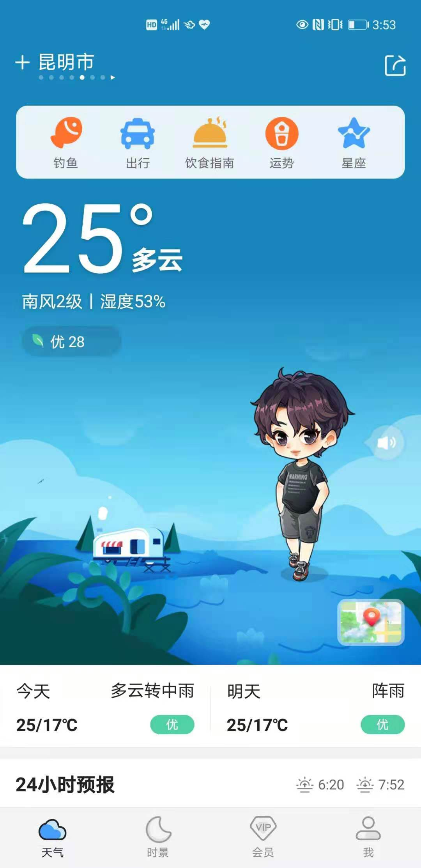
精灵位 | 软性定制植入 | 静态，png，<30k，72*72 | / | 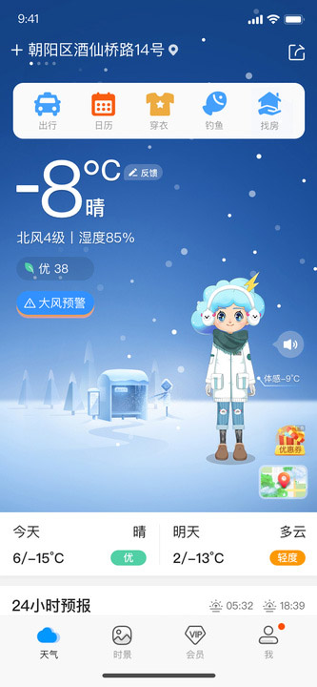
天气首页金刚位 | 软性定制植入 | icon要求：png，<50k，108*108（内部图案84*84） 标题文案：2≤字符≤4；颜色要求：默认橙色 要求：图形只能是面性icon，不能用线性icon，图形简单，表意明确 不可用尖锐图形，边角要圆润 | 仅支持首屏最后一个展示 | 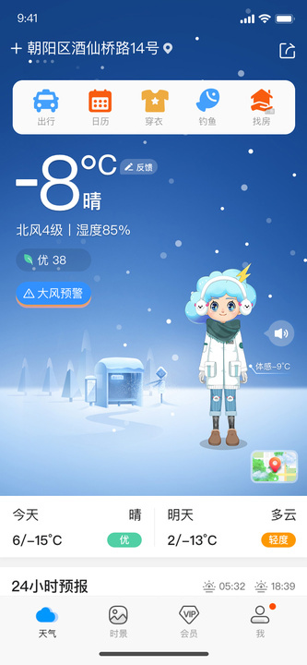
15日预报上方banner | 静态 | 静态：720*200，jpg，50k以内，右边预留70px安全框 | 提前3天提交素材，因违规导致加载不充分，展示量未达标，墨迹不予补量 | 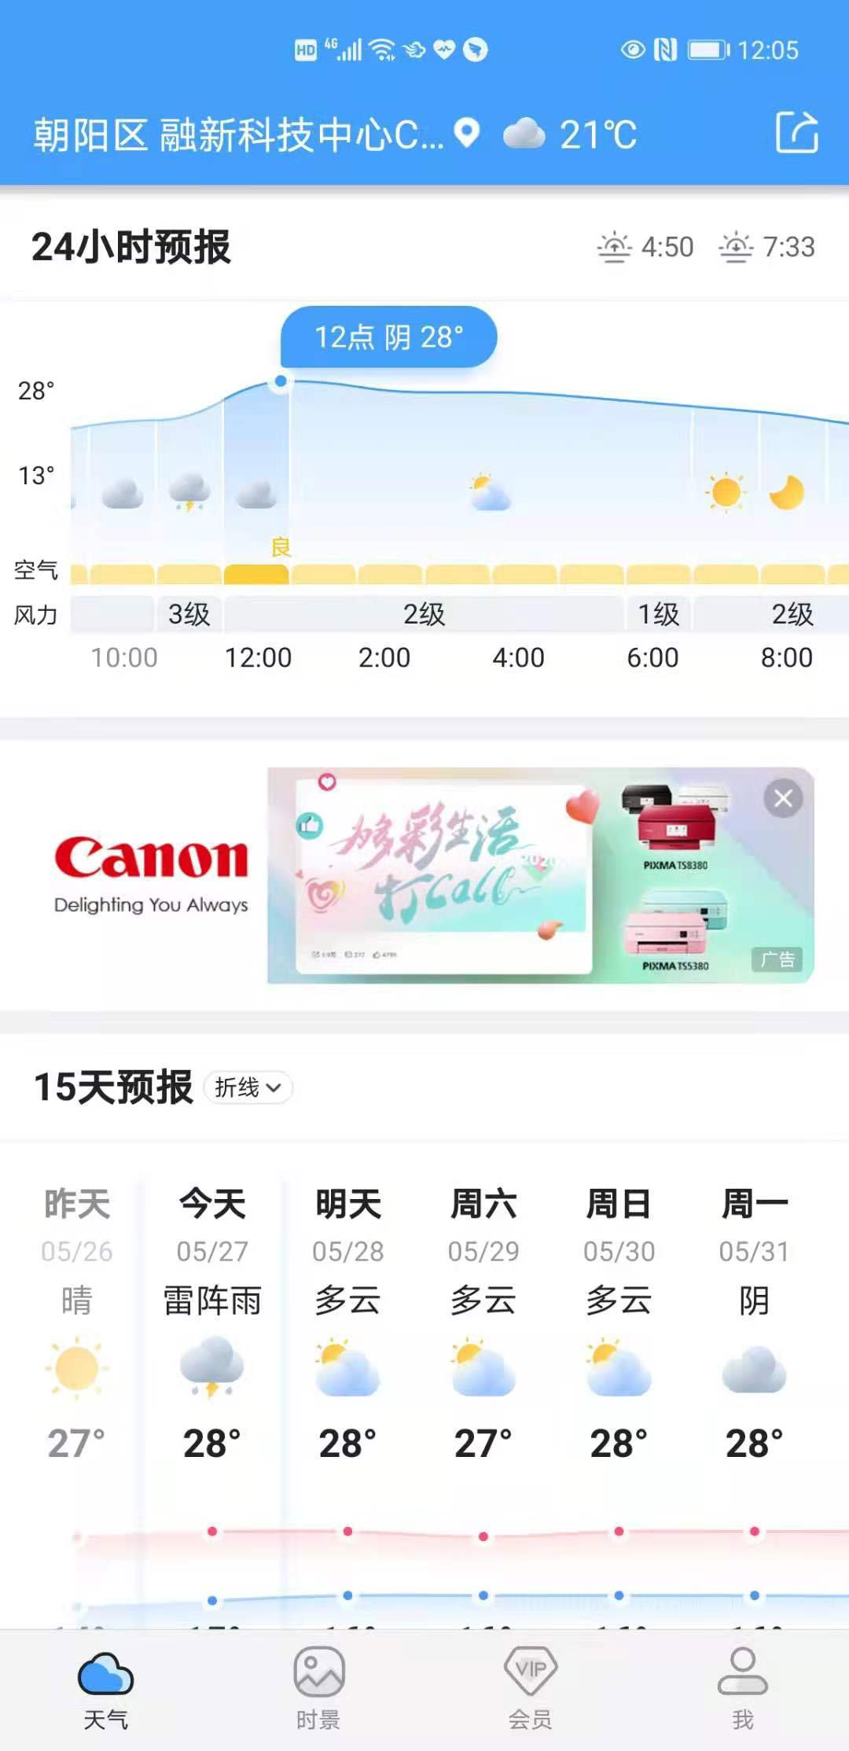
 | 轻交互 | 封面图：710*396，50k以内 视频：16:9，建议尺寸1920*1080/1280*720，时长5秒，大小5M以内 标题：7个字符以内，描述：10个字符以内 视频不能有声音，第一帧不能没有内容，不能白屏或者黑屏 | 仅支持跳转客户H5 | 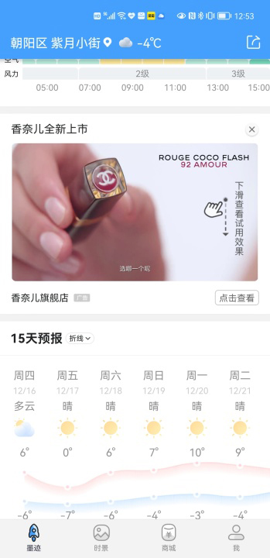
天气首页中部 | 硬广 | 静态：720x405，jpg，150k以内 视频比例：16：9，＜5M以内，最大分辨率支持720*1280P，MP4格式 封面图710*396，<50k，JPG 标题：7个字以内；描述：10个字以内； | 提前3天提交素材，因违规导致加载不充分，展示量未达标，墨迹不予补量 | 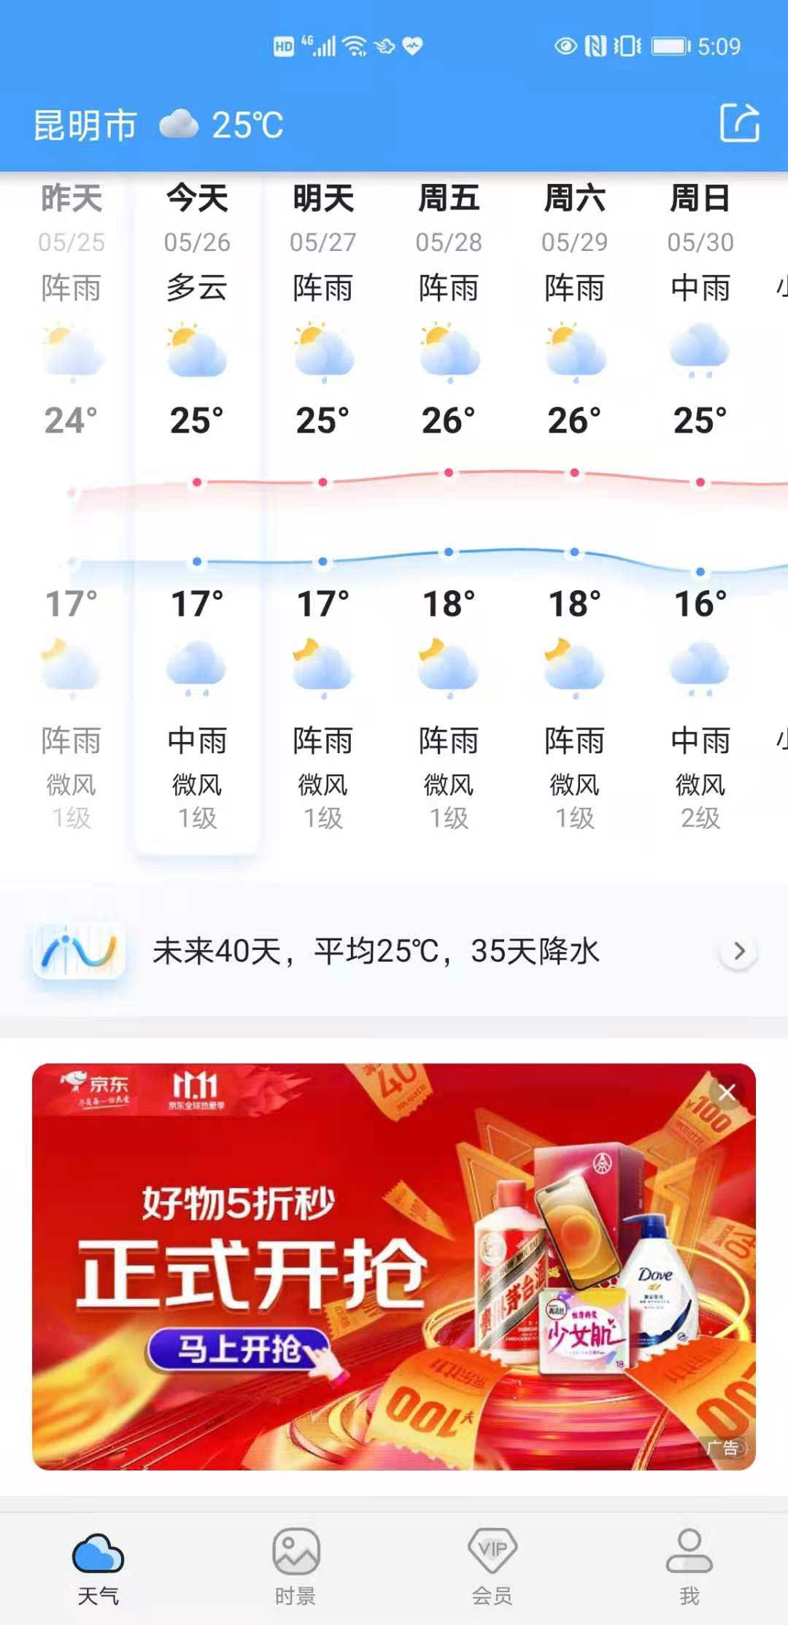
时景Blocking | 软性定制植入 | 日常模式：Tab图标:尺寸：60x60（内部图形尺寸52x52），png，<5K， 需2种状态：未选中状态：必须使用纯线图形，线粗细：3px，线颜色：#999999；辅助灰色：#e1e1e1 选中状态：可用彩色面性图形，也可用描线图形，线粗细：3px，线颜色：#212223， 图形占画布面积不可少于60% 深色模式：尺寸、安全区、大小、以及设计要求与日常模式相同，仅颜色上有区分 需2种状态：未选中状态：必须使用纯线图形，线粗细：3px，线颜色：#616161；辅助灰：#505050 选中状态：可用彩色面性图形，也可用纯线性图形，线粗细：3px，线颜色：#DDDDDF， *Blocking：550*730，<100k，png ，弹窗图画面建议使用异形，素材文字不可小于20px *Blocking关闭后常驻图标，100*100，<10k，png，建议圆形做背景，文字不可小于20px | 一天投放仅弹出Blocking一次 | 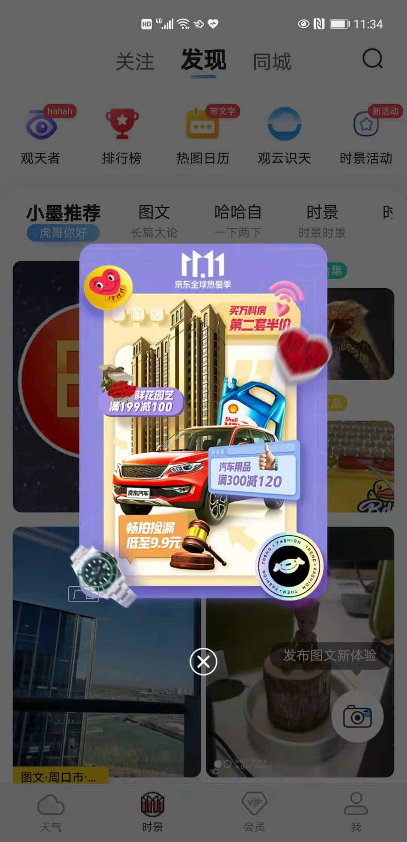
时景活动 | 软性定制植入 | 尺寸：346px*460（安全区：306*332）尺寸：662*344，jpg,50k以内， 注：标题需结合活动相关内容进行设计，突出活动主题及活动；标题、图片主要元素要放在安全区内；活动简介40字以内； | / | 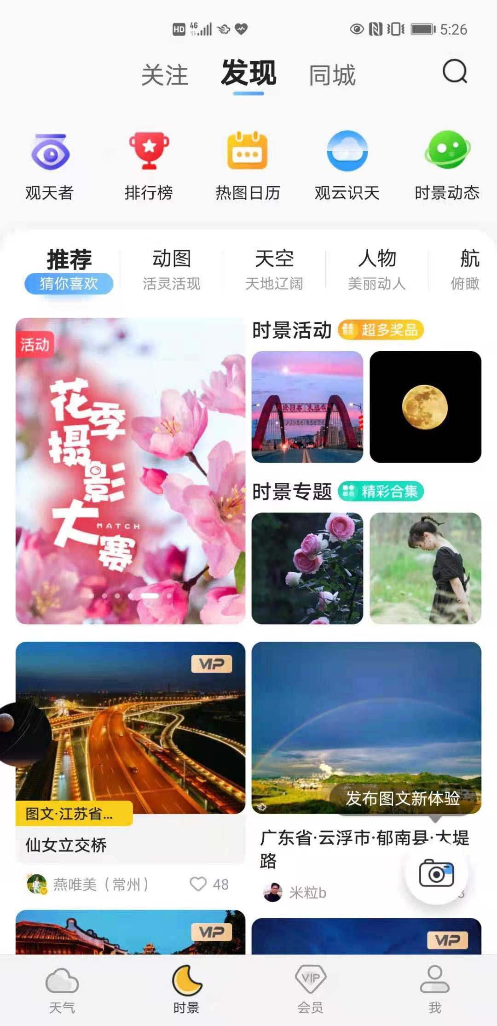 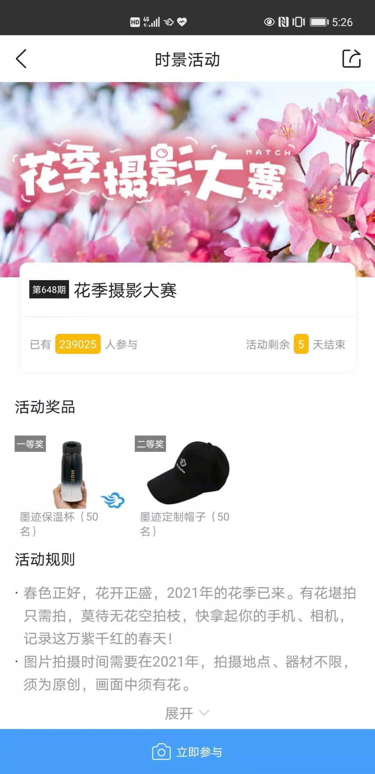
我页面Blocking | 软性定制植入 | 日常模式：Tab图标:尺寸：60x60（内部图形尺寸52x52），png，<5K， 需2种状态：未选中状态：必须使用纯线图形，线粗细：3px，线颜色：#999999；辅助灰色：#e1e1e1 选中状态：可用彩色面性图形，也可用描线图形，线粗细：3px，线颜色：#212223， 图形占画布面积不可少于60% 深色模式：尺寸、安全区、大小、以及设计要求与日常模式相同，仅颜色上有区分 需2种状态：未选中状态：必须使用纯线图形，线粗细：3px，线颜色：#616161；辅助灰：#505050 选中状态：可用彩色面性图形，也可用纯线性图形，线粗细：3px，线颜色：#DDDDDF， *Blocking：550*730，<100k，png ，弹窗图画面建议使用异形，素材文字不可小于20px *Blocking关闭后常驻图标，100*100，<10k，png，建议圆形做背景，文字不可小于20px | 一天投放仅弹出Blocking一次 | 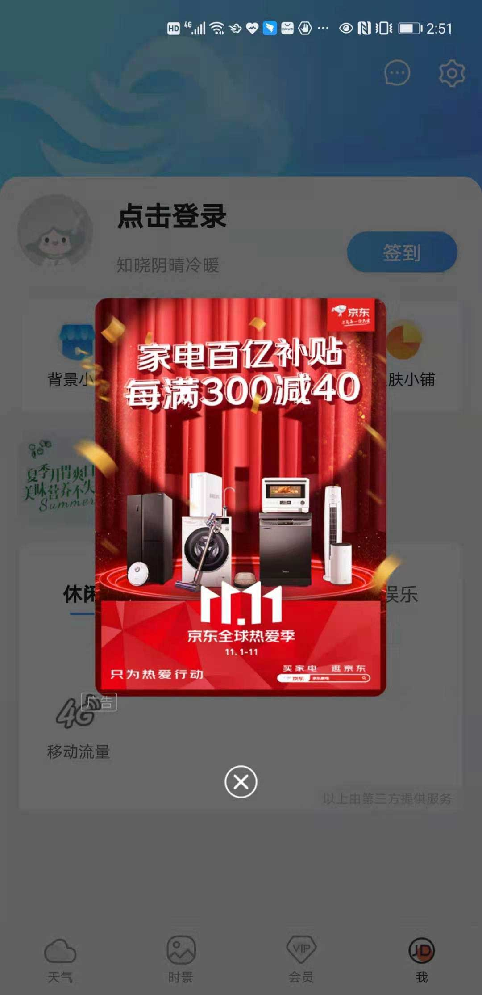
生活指数入口 | 软性定制植入 | 尺寸：102*102（内部尺寸：90*90），png，<30K，必须为透明背景png图 要求：a、图形只能使用面性，不可用纯线性的图形； b、颜色只可以使用规定的3种配色方案：橘色（#FF5E0E、#FF9B6A、#FFFFFF），黄色（#EDAB40、#FFD38A、#FFFFFF），蓝色（#44A0FC、#A9D0FC、#FFFFFF）； c、图形占画布面积不可少于60%，且图形要与画布居中对齐 标题4个字符以内，描述4个字符以内 | / | 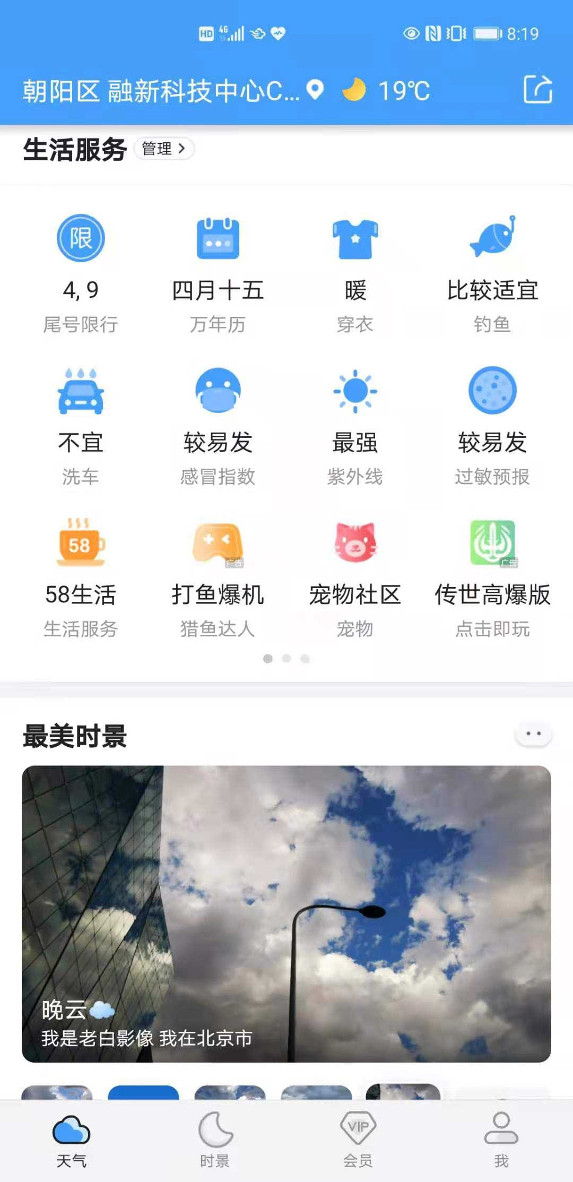
生活指数文字链 | 软性定制植入 | 要求：标题7个字符以内，左iconlogo图形，24*24px，png；10k以内 1、图形只可使用面性Logo； 2、颜色可用彩色，也可用单色，为适配白天和深色2种模式，图片不可用偏黑的深色和偏白的浅色 3、图形要充满画布，图形占画布面积不可少于60% | / | 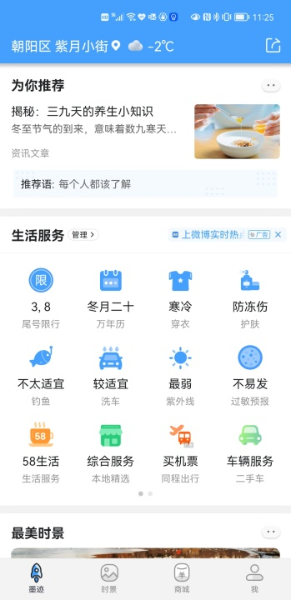
首页feed流 | 软性定制植入 | 静态: 标题：10字以内 描述：20字以内 JPG：200*130，<30K 视频比例：16:9或4:3,＜5M内，MP4格式，最大支持720*1280P分辨率 封面图：710*396，＜50K，JPG 标题:7字以内，描述:10字符以内 视频结束icon：40*40，20K，png，要求必须提供圆形logo icon下方文案:5个字符以内 | 提前3天提交素材，因违规导致加载不充分，展示量未达标，墨迹不予补量 | 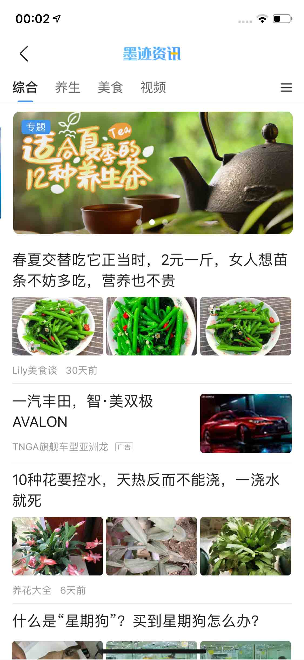 | 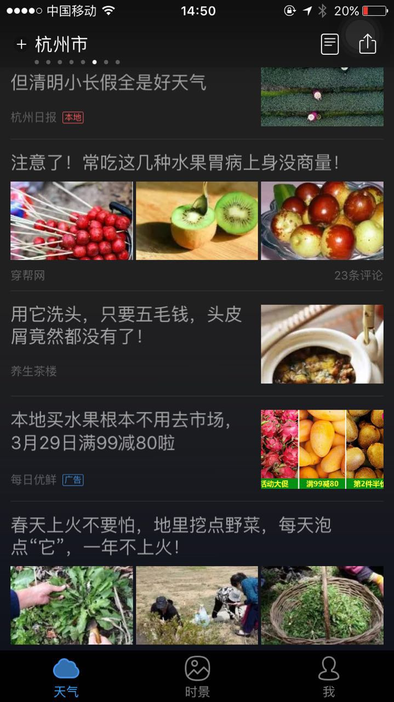 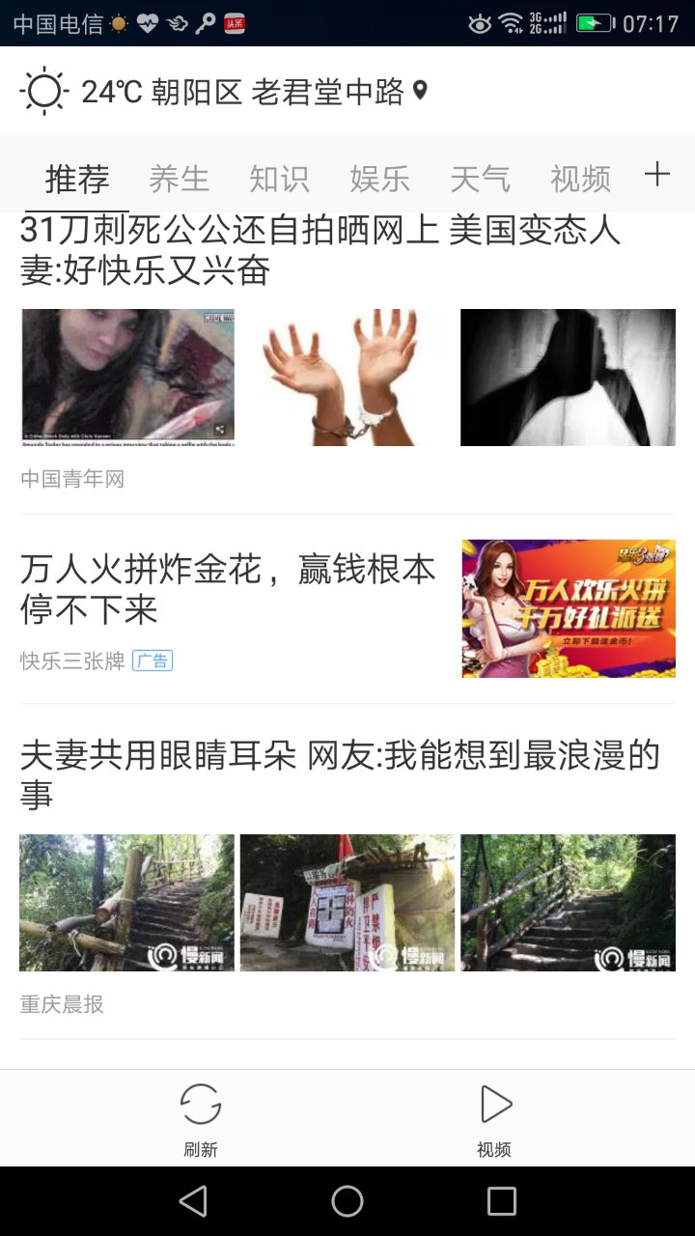
首页Feed信息流悬浮广告 | 软性定制植入 | icon：140*140，<20k，png 标题：4个字符以内 描述：7个字符以内 | 提前3天提交素材，因违规导致加载不充分，展示量未达标，墨迹不予补量 | 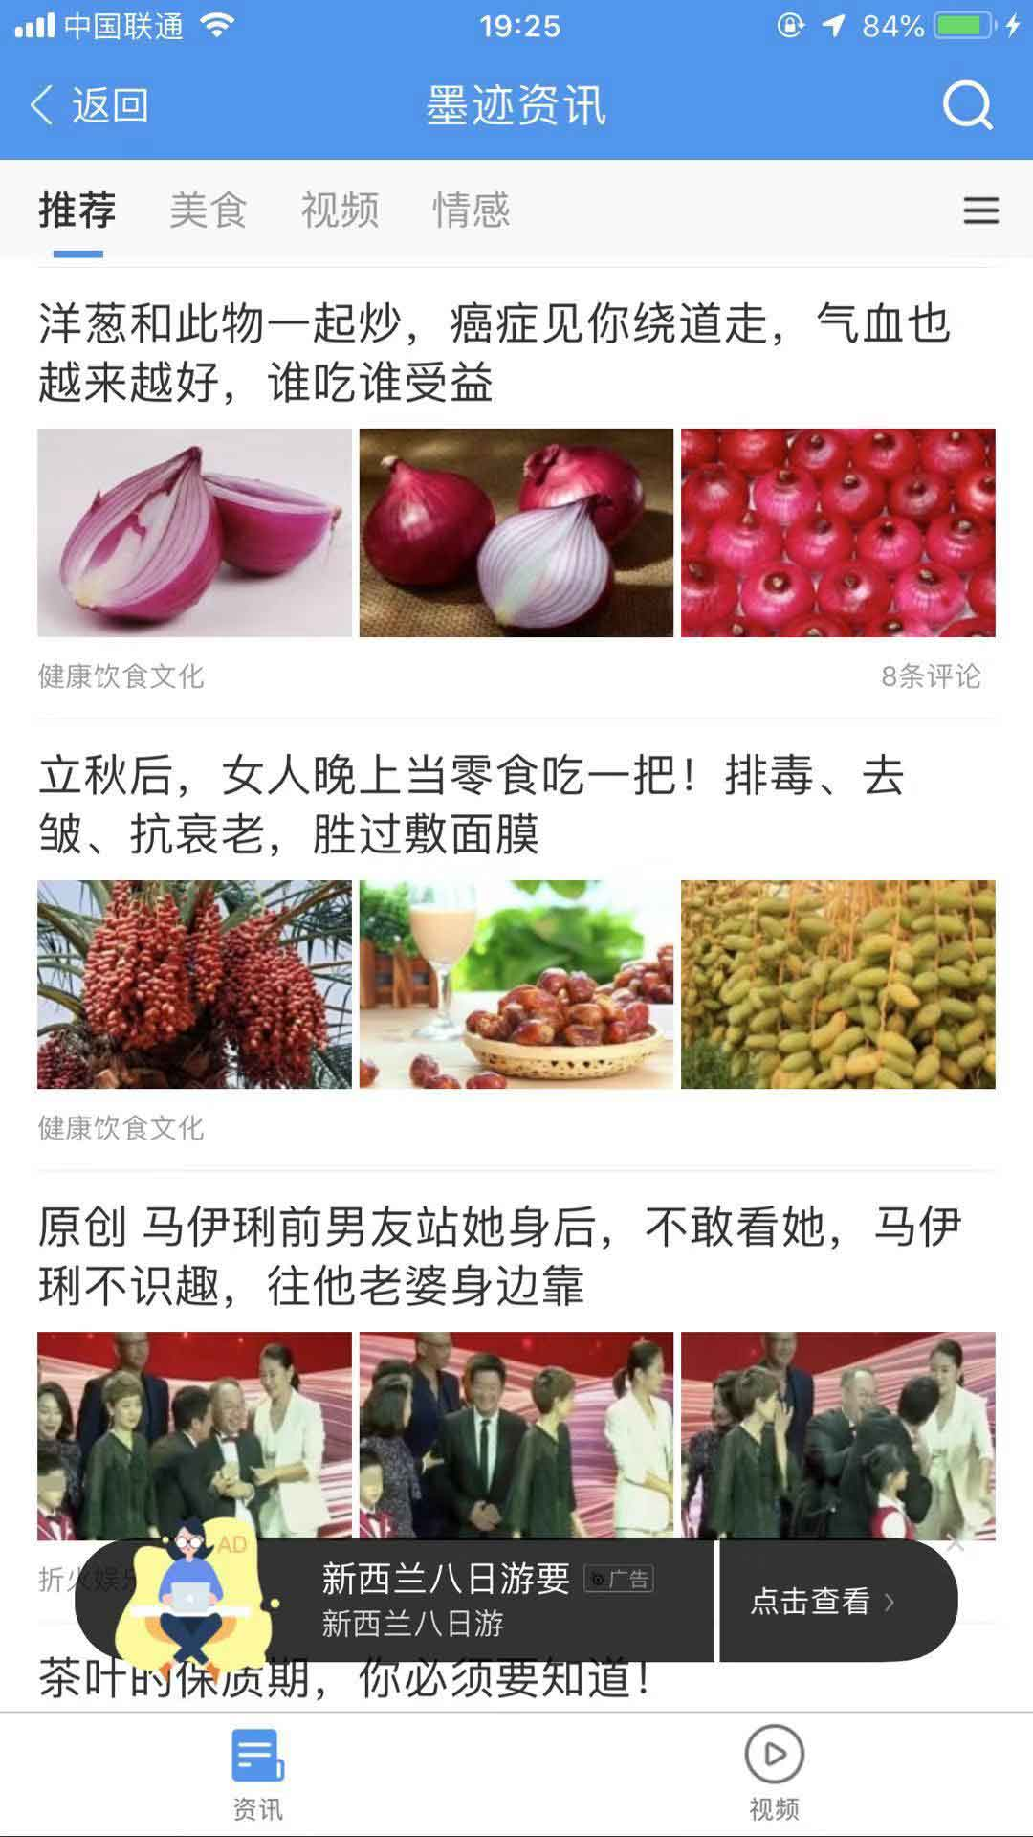
左抽屉底部 | 硬广 | 720*150，jpg，30k以内，右边预留70安全框 | / | 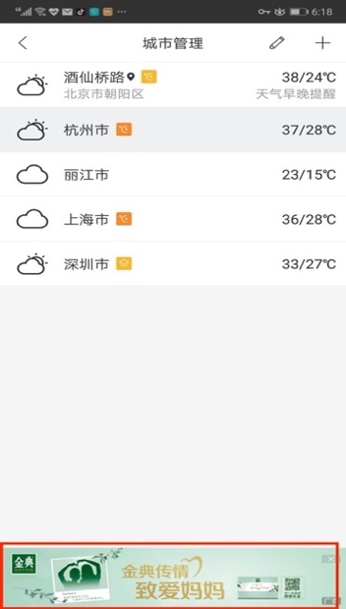
我页面生活icon | 硬广 | 尺寸：72*72px（内部尺寸：52*52），png，5k以内 日常模式要求：1、图形只能用线性，线粗细：3px，圆角角度不得小于8px 2、主图部分为深灰色渐变：#2D3053—#777997；辅助蓝色线：#509DFE，阴影颜色：#BAD8FE 3、图形在52x52的范围内，所占面积不可小于60%； 深色模式要求：1、图形只能用线性，线粗细：3px，圆角角度不得小于8px 2、主图部分为深灰色渐变：#DDDDDF—#AAAAAA；辅助蓝色线：#0A84FE，阴影颜色：#2B76D4 3、图形在52x52的范围内，所占面积不可小于60%； | / | 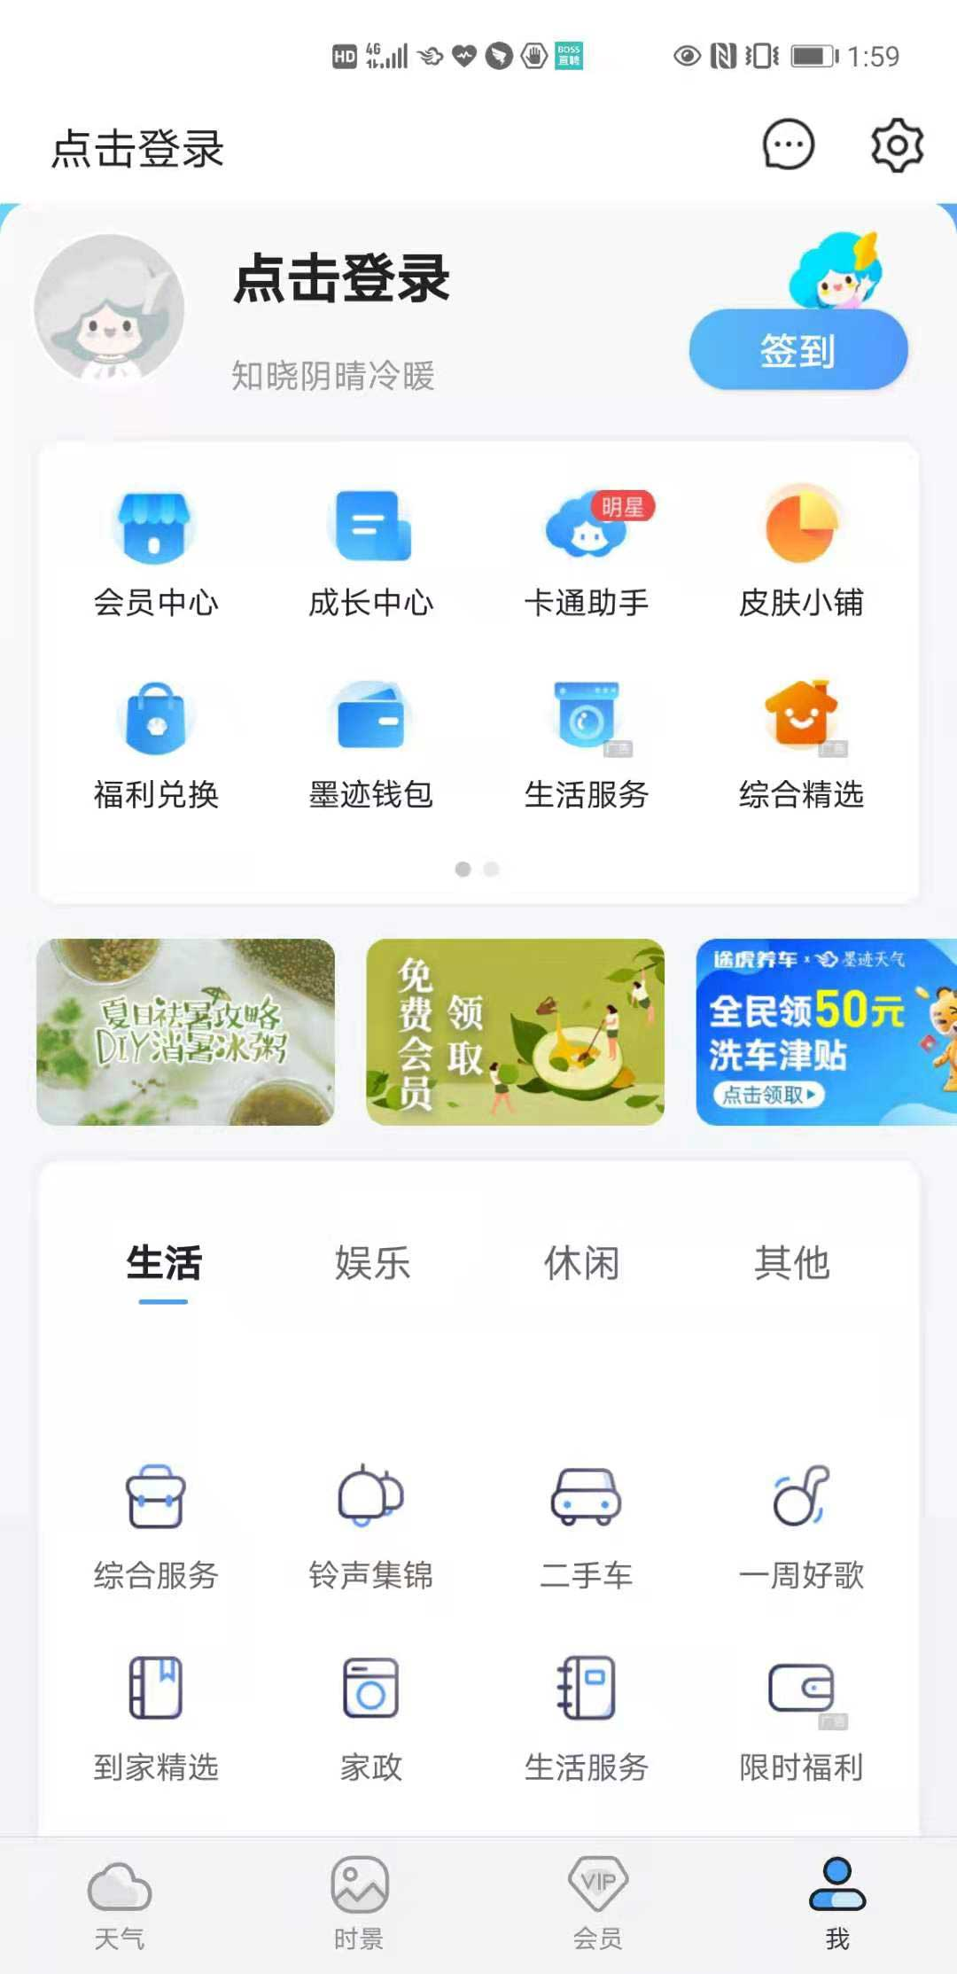
15天预报冠名 | 软性 | 要求：标题7个字符以内，左iconlogo图形，png；10k以内 1、图形只可使用面性Logo； 2、icon图形高度固定为24px，宽度可浮动，24px～120px 3、颜色可用彩色，也可用单色，为适配白天和深色2种模式，图片不可用偏黑的深色和偏白的浅色 4、图形要充满画布，图形占画布面积不可少于60% | / | 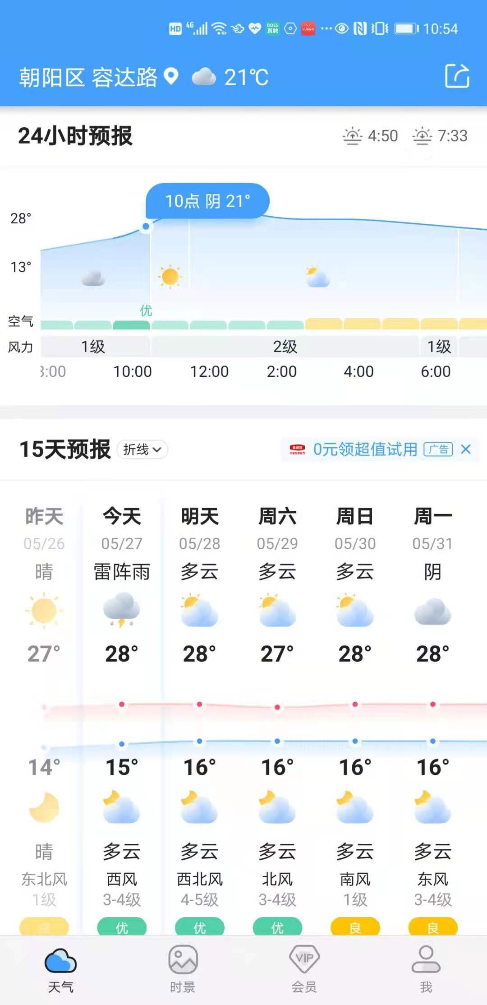
实况详情中部 | 硬广 | 静态：720*200，jpg，50k以内，右边预留70px安全框 | / | 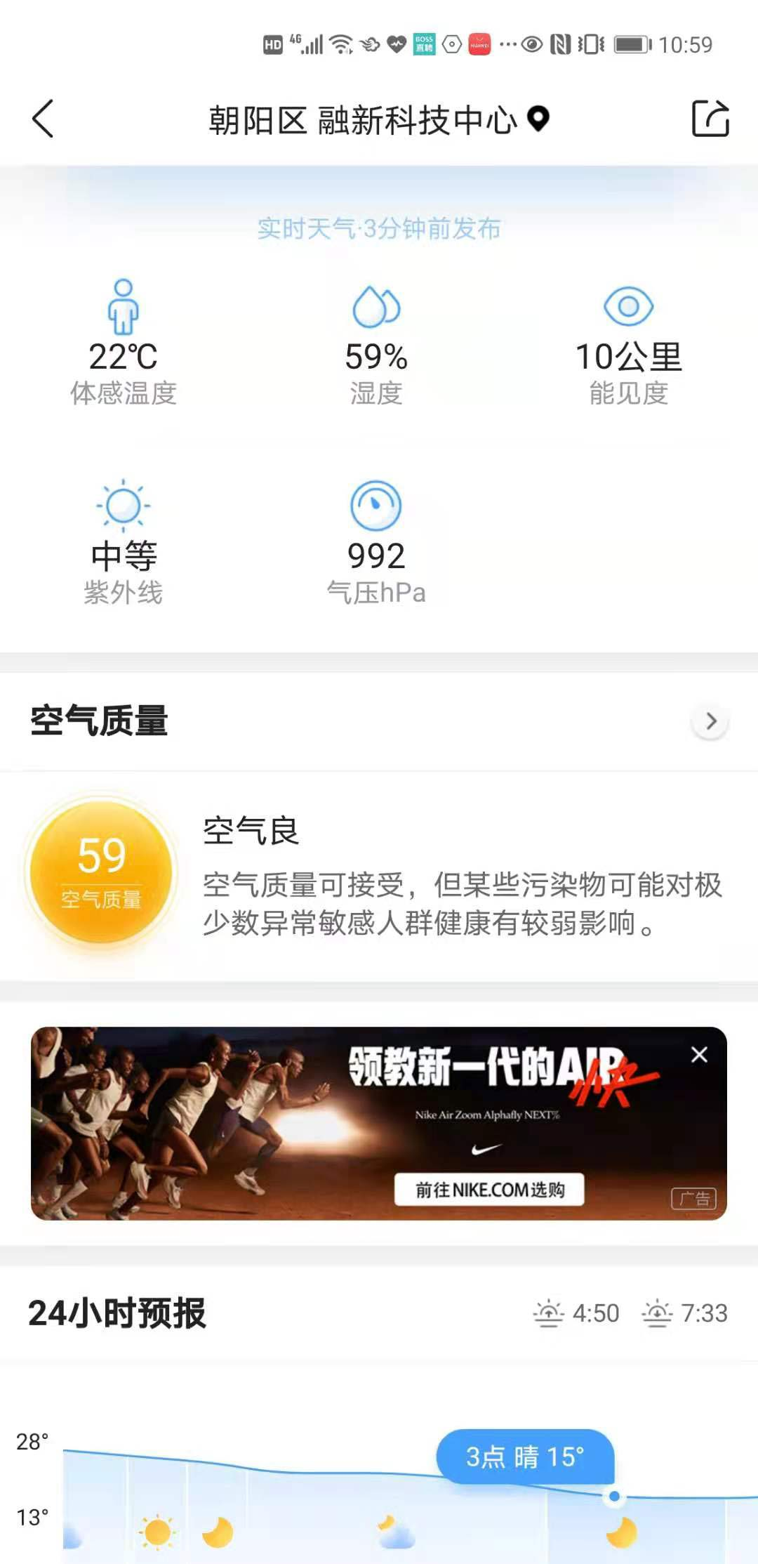
每日详情中部 | 硬广 | 静态：720*200，jpg，50k以内，右边预留70px安全框 | / | 